Wydruk
O Ś W I A D C Z E N I E
KPOŚK

Niniejszym oświadczam/y*, że zakres rzeczowy realizowanego przedsięwzięcia pn.:

przewidzianego do dofinansowania ze środków Wojewódzkiego Funduszu Ochrony Środowiska
i Gospodarki Wodnej w Poznaniu, został zgłoszony oraz jest ujęty w Krajowym Programie
Oczyszczania Ścieków Komunalnych przyjętym przez Radę Ministrów w dniu 16.12.2003 r.
wraz z aktualizacjami KPOŚK przyjętymi przez Radę Ministrów w dniu 07.06.2005 r., w dniu 02.03.2010 r.,
w dniu 01.02.2011 r., w dniu 21.04.2016 r. oraz w dniu 31.07.2017 r. uchwalonym zgodnie
z Ustawą z dnia 20 lipca 2017 r. Prawo wodne (Dz. U. z 2018 r. poz. 2268 ze zm.).

W/w przedsięwzięcie ujęte jest w załączniku nr 2 |  |  | pod pozycją nr

aglomeracja |  | o RLM

oraz w |  |  |  | nr |  | z dnia

w sprawie wyznaczenia aglomeracji

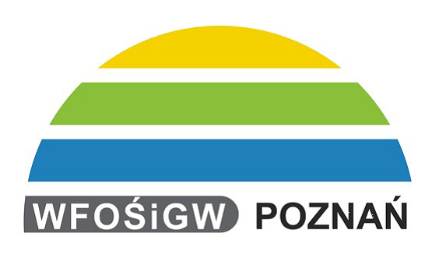

 | dnia | 2019-01-10 |  |  | podpisy i pieczątki osób reprezentujących
 |  |  |  |  | Jednostkę przy dokonywaniu czynności prawnych

